Deník3
 | 13
 | 27
 | 40
 | 53
 | 67
 | 80
 | 93
 | #N/A
 | #N/A
 | #N/A
 | 10
 | 30
 | 50
 | 70
 | 90
 | 110
 | #N/A
 | #N/A
 | #N/A
 | #N/A

1 |  |  |  |  |  |  |  |  |  |  |  | 6
 |  | Body Max = |  | 9 | Body Cíl = |  | 7.5 |  |  |  |  |  |  | Body Max = |  | 15 | Body Cíl = |  | 10
 | APAT-3 | 1. Přímost při náběhu, taháku a stopu (Straightness on Follow, Draw, and Stop Shots) |  |  |  |  |  |  |  |  |  |  | APAT-3 | 6. Poziční hra na velkém prostoru (Large Area Position Play)
 | DATUM: |  |  |  |  |  |  |  |  |  |  |  | DATUM:
 | pokus-01 | 1 | 2 | 3 | 4 | 5 | 6 | 7 |  |  |  |  | pokus-01 | 1 | 3 | 5 | 7 | 9 | 11
 | pokus-02 |  |  |  |  |  |  |  |  |  |  |  | pokus-02
 | pokus-03 |  |  |  |  |  |  |  |  |  |  |  | pokus-03
 | pokus-04 |  |  |  |  |  |  |  |  |  |  |  | pokus-04
 | pokus-05 |  |  |  |  |  |  |  |  |  |  |  | pokus-05
 | pokus-06 |  |  |  |  |  |  |  |  |  |  |  | pokus-06
 | pokus-07 |  |  |  |  |  |  |  |  |  |  |  | pokus-07
 | pokus-08 |  |  |  |  |  |  |  |  |  |  |  | pokus-08
 | pokus-09 |  |  |  |  |  |  |  |  |  |  |  | pokus-09
 | pokus-10 |  |  |  |  |  |  |  |  |  |  |  | pokus-10
 | Průměr: | 1.00 | 2.00 | 3.00 | 4.00 | 5.00 | 6.00 | 7.00 |  |  |  |  | Průměr: | 1.00 | 3.00 | 5.00 | 7.00 | 9.00 | 11.00
 | Faktor: | 13.34 | 13.34 | 13.34 | 13.34 | 13.34 | 13.34 | 13.34 | 13.34 | 13.34 | 13.34 |  | Faktor: | 10.00 | 10.00 | 10.00 | 10.00 | 10.00 | 10.00 | 10.00 | 10.00 | 10.00 | 10.00
 | BODY: | 13 | 27 | 40 | 53 | 67 | 80 | 93 |  |  |  |  | BODY: | 10 | 30 | 50 | 70 | 90 | 110

 | 10
 | 20
 | 30
 | 40
 | 50
 | 60
 | 70
 | 80
 | 90
 | #N/A
 | 8
 | 25
 | 42
 | 58
 | 75
 | 92
 | 108
 | 125
 | #N/A
 | #N/A

2 |  |  |  |  |  |  |  |  |  |  |  | 7
 |  | Body Max = |  | 12 | Body Cíl = |  | 10 |  |  |  |  |  |  | Body Max = |  | 15 | Body Cíl = |  | 12
 | APAT-3 | 2. Efektivnost a ovládání strku (Shot Efficiency and Control) |  |  |  |  |  |  |  |  |  |  | APAT-3 | 7. Situace s koulemi na mantinelu (Frozen Rail Situations)
 | DATUM: |  |  |  |  |  |  |  |  |  |  |  | DATUM:
 | pokus-01 | 1 | 2 | 3 | 4 | 5 | 6 | 7 | 8 | 9 |  |  | pokus-01 | 1 | 3 | 5 | 7 | 9 | 11 | 13 | 15
 | pokus-02 |  |  |  |  |  |  |  |  |  |  |  | pokus-02
 | pokus-03 |  |  |  |  |  |  |  |  |  |  |  | pokus-03
 | pokus-04 |  |  |  |  |  |  |  |  |  |  |  | pokus-04
 | pokus-05 |  |  |  |  |  |  |  |  |  |  |  | pokus-05
 | pokus-06 |  |  |  |  |  |  |  |  |  |  |  | pokus-06
 | pokus-07 |  |  |  |  |  |  |  |  |  |  |  | pokus-07
 | pokus-08 |  |  |  |  |  |  |  |  |  |  |  | pokus-08
 | pokus-09 |  |  |  |  |  |  |  |  |  |  |  | pokus-09
 | pokus-10 |  |  |  |  |  |  |  |  |  |  |  | pokus-10
 | Průměr: | 1.00 | 2.00 | 3.00 | 4.00 | 5.00 | 6.00 | 7.00 | 8.00 | 9.00 |  |  | Průměr: | 1.00 | 3.00 | 5.00 | 7.00 | 9.00 | 11.00 | 13.00 | 15.00
 | Faktor: | 10.00 | 10.00 | 10.00 | 10.00 | 10.00 | 10.00 | 10.00 | 10.00 | 10.00 | 10.00 |  | Faktor: | 8.34 | 8.34 | 8.34 | 8.34 | 8.34 | 8.34 | 8.34 | 8.34 | 8.34 | 8.34
 | BODY: | 10 | 20 | 30 | 40 | 50 | 60 | 70 | 80 | 90 |  |  | BODY: | 8 | 25 | 42 | 58 | 75 | 92 | 108 | 125

 | 10
 | 30
 | 50
 | 70
 | 90
 | 110
 | 120
 | #N/A
 | #N/A
 | #N/A
 | 10
 | 30
 | 50
 | 70
 | 90
 | 110
 | 130
 | 150
 | #N/A
 | #N/A

3 |  |  |  |  |  |  |  |  |  |  |  | 8
 |  | Body Max = |  | 12 | Body Cíl = |  | 12 |  |  |  |  |  |  | Body Max = |  | 15 | Body Cíl = |  | 10
 | APAT-3 | 3. Potápění, dlouhé strky z mantinelu (Shot Making, Long Shots from the Rail) |  |  |  |  |  |  |  |  |  |  | APAT-3 | 8. Poziční hra na vekém prostoru s překážkami (Large Area Position Play, Continuous with Obstacles)
 | DATUM: |  |  |  |  |  |  |  |  |  |  |  | DATUM:
 | pokus-01 | 1 | 3 | 5 | 7 | 9 | 11 | 12 |  |  |  |  | pokus-01 | 1 | 3 | 5 | 7 | 9 | 11 | 13 | 15
 | pokus-02 |  |  |  |  |  |  |  |  |  |  |  | pokus-02
 | pokus-03 |  |  |  |  |  |  |  |  |  |  |  | pokus-03
 | pokus-04 |  |  |  |  |  |  |  |  |  |  |  | pokus-04
 | pokus-05 |  |  |  |  |  |  |  |  |  |  |  | pokus-05
 | pokus-06 |  |  |  |  |  |  |  |  |  |  |  | pokus-06
 | pokus-07 |  |  |  |  |  |  |  |  |  |  |  | pokus-07
 | pokus-08 |  |  |  |  |  |  |  |  |  |  |  | pokus-08
 | pokus-09 |  |  |  |  |  |  |  |  |  |  |  | pokus-09
 | pokus-10 |  |  |  |  |  |  |  |  |  |  |  | pokus-10
 | Průměr: | 1.00 | 3.00 | 5.00 | 7.00 | 9.00 | 11.00 | 12.00 |  |  |  |  | Průměr: | 1.00 | 3.00 | 5.00 | 7.00 | 9.00 | 11.00 | 13.00 | 15.00
 | Faktor: | 10.00 | 10.00 | 10.00 | 10.00 | 10.00 | 10.00 | 10.00 | 10.00 | 10.00 | 10.00 |  | Faktor: | 10.00 | 10.00 | 10.00 | 10.00 | 10.00 | 10.00 | 10.00 | 10.00 | 10.00 | 10.00
 | BODY: | 10 | 30 | 50 | 70 | 90 | 110 | 120 |  |  |  |  | BODY: | 10 | 30 | 50 | 70 | 90 | 110 | 130 | 150

 | 10
 | 30
 | 50
 | 70
 | 90
 | 110
 | 120
 | #N/A
 | #N/A
 | #N/A
 | 29
 | 57
 | 71
 | 100
 | 143
 | 171
 | 200
 | #N/A
 | #N/A
 | #N/A

4 |  |  |  |  |  |  |  |  |  |  |  | 9
 |  | Body Max = |  | 12 | Body Cíl = |  | 10 |  |  |  |  |  |  | Body Max = |  | 7 | Body Cíl = |  | 3.5
 | APAT-3 | 4. Potápění, dlouhé řezané strky (Shot Making, Long Cut Shots) |  |  |  |  |  |  |  |  |  |  | APAT-3 | 9. Véčka (Bank Shots)
 | DATUM: |  |  |  |  |  |  |  |  |  |  |  | DATUM:
 | pokus-01 | 1 | 3 | 5 | 7 | 9 | 11 | 12 |  |  |  |  | pokus-01 | 1 | 2 | 3 | 3 | 5 | 6 | 7
 | pokus-02 |  |  |  |  |  |  |  |  |  |  |  | pokus-02 |  |  | 2 | 4
 | pokus-03 |  |  |  |  |  |  |  |  |  |  |  | pokus-03
 | pokus-04 |  |  |  |  |  |  |  |  |  |  |  | pokus-04
 | pokus-05 |  |  |  |  |  |  |  |  |  |  |  | pokus-05
 | pokus-06 |  |  |  |  |  |  |  |  |  |  |  | pokus-06
 | pokus-07 |  |  |  |  |  |  |  |  |  |  |  | pokus-07
 | pokus-08 |  |  |  |  |  |  |  |  |  |  |  | pokus-08
 | pokus-09 |  |  |  |  |  |  |  |  |  |  |  | pokus-09
 | pokus-10 |  |  |  |  |  |  |  |  |  |  |  | pokus-10
 | Průměr: | 1.00 | 3.00 | 5.00 | 7.00 | 9.00 | 11.00 | 12.00 |  |  |  |  | Průměr: | 1.00 | 2.00 | 2.50 | 3.50 | 5.00 | 6.00 | 7.00
 | Faktor: | 10.00 | 10.00 | 10.00 | 10.00 | 10.00 | 10.00 | 10.00 | 10.00 | 10.00 | 10.00 |  | Faktor: | 28.57 | 28.57 | 28.57 | 28.57 | 28.57 | 28.57 | 28.57 | 28.57 | 28.57 | 28.57
 | BODY: | 10 | 30 | 50 | 70 | 90 | 110 | 120 |  |  |  |  | BODY: | 29 | 57 | 71 | 100 | 143 | 171 | 200

 | 10
 | 30
 | 50
 | 70
 | 90
 | 110
 | 130
 | 150
 | #N/A
 | #N/A
 | 10
 | 30
 | 50
 | 70
 | 90
 | 100
 | #N/A
 | #N/A
 | #N/A
 | #N/A

5 |  |  |  |  |  |  |  |  |  |  |  | 10
 |  | Body Max = |  | 15 | Body Cíl = |  | 10 |  |  |  |  |  |  | Body Max = |  | 10 | Body Cíl = |  | 10
 | APAT-3 | 5. Poziční hra na malém prostoru (Small Area Position Play) |  |  |  |  |  |  |  |  |  |  | APAT-3 | 10. Desítková situace (10-Ball Game Situation)
 | DATUM: |  |  |  |  |  |  |  |  |  |  |  | DATUM:
 | pokus-01 | 1 | 3 | 5 | 7 | 9 | 11 | 13 | 15 |  |  |  | pokus-01 | 1 | 3 | 5 | 7 | 9 | 10
 | pokus-02 |  |  |  |  |  |  |  |  |  |  |  | pokus-02
 | pokus-03 |  |  |  |  |  |  |  |  |  |  |  | pokus-03
 | pokus-04 |  |  |  |  |  |  |  |  |  |  |  | pokus-04
 | pokus-05 |  |  |  |  |  |  |  |  |  |  |  | pokus-05
 | pokus-06 |  |  |  |  |  |  |  |  |  |  |  | pokus-06
 | pokus-07 |  |  |  |  |  |  |  |  |  |  |  | pokus-07
 | pokus-08 |  |  |  |  |  |  |  |  |  |  |  | pokus-08
 | pokus-09 |  |  |  |  |  |  |  |  |  |  |  | pokus-09
 | pokus-10 |  |  |  |  |  |  |  |  |  |  |  | pokus-10
 | Průměr: | 1.00 | 3.00 | 5.00 | 7.00 | 9.00 | 11.00 | 13.00 | 15.00 |  |  |  | Průměr: | 1.00 | 3.00 | 5.00 | 7.00 | 9.00 | 10.00
 | Faktor: | 10.00 | 10.00 | 10.00 | 10.00 | 10.00 | 10.00 | 10.00 | 10.00 | 10.00 | 10.00 |  | Faktor: | 10.00 | 10.00 | 10.00 | 10.00 | 10.00 | 10.00 | 10.00 | 10.00 | 10.00 | 10.00
 | BODY: | 10 | 30 | 50 | 70 | 90 | 110 | 130 | 150 |  |  |  | BODY: | 10 | 30 | 50 | 70 | 90 | 100

APAT-3
 | APAT-3 - POPIS DRILLŮ A JEJICH REŽIMU

❶ | 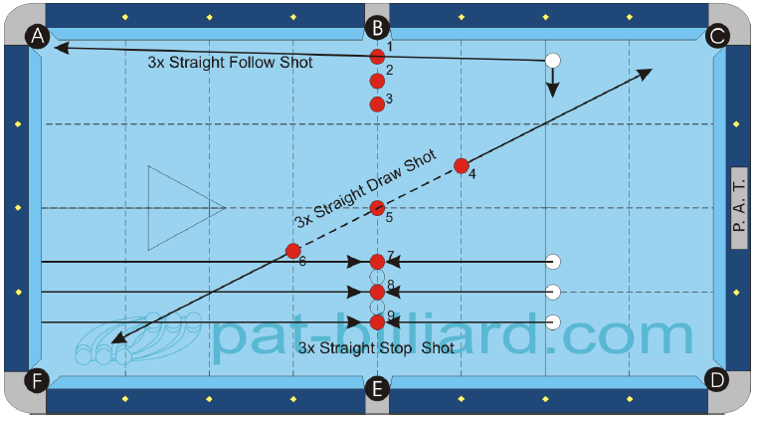 |  |  |  |  |  |  |  |  |  |  | 1. Přímost při náběhu, taháku a stopu (Straightness on Follow, Draw, and Stop Shots) Umísti barevné koule po trojicích podle diagramu.Koule 1 až 3 mají mezi sebou mezeru na půl koule. Koule 4 až 6 se nacházejí na křížení přímky mezi kapsami C a F s diamantovými čarami. Během hraní umisťuj každou kouli odděleně před každým strkem. Koule 7 až 9 mají mezi sebou mezeru na jednu kouli. Koule 8 je umístěna na křížení zobrazených diamantových čar. 1.) Potop první tři koule náběhem do kapsy A tak, aby bílá koule doběhla do stejné kapsy. 2.) Potop koule 4 až 6 tahákem do kapsy F tak, abys stáhl bílou kouli do kapsy C. 3.) Zahraj koule 7, 8 a 9 jako stopšot tak, aby se barevná koule vrátila od zadního mantinelu a zpětně zasáhla bílou kouli. Zahraj tuto sestavu třikrát (3x9 koulí). Jakého jsi dosáhl průměru? Průměr x Faktor = Skóre %

 |  | B.i.H. | Scratch | Order | Jump | Bank | Kick | Combo | Kiss | Carom | Rail
 |  | Headline | Yes | Yes | No | Yes(7-9) | No | No | No | No | Yes

❷ab | 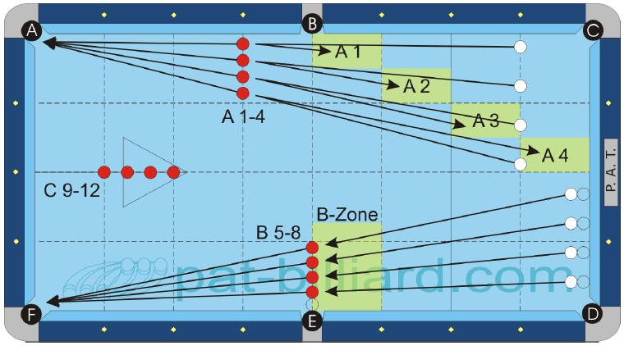 |  |  |  |  |  |  |  |  |  |  | 2ab. Efektivnost a ovládání strku (Shot Efficiency and Control) A) Koule 1 až 4 zahraj s bílou koulí v ruce z prvního diamantu ze vzdálenosti čtyř diamantů od barevných koulí. Bod získáš za potopení barevné koule a stažení bílé koule do stanovené cílové zóny. B) Koule 5 až 8 se hrají jako stopšot. Bílou kouli postav napřímo na barevnou kouli ne dál než jednu kouli od předního mantinelu. Bod získáš za potopení barevné koule s umístěním bílé koule v B-zóně.

 |  | B.i.H. | Scratch | Order | Jump | Bank | Kick | Combo | Kiss | Carom | Rail
 |  | No | No | Yes | No | No | No | No | No | No | Yes©

❷c | 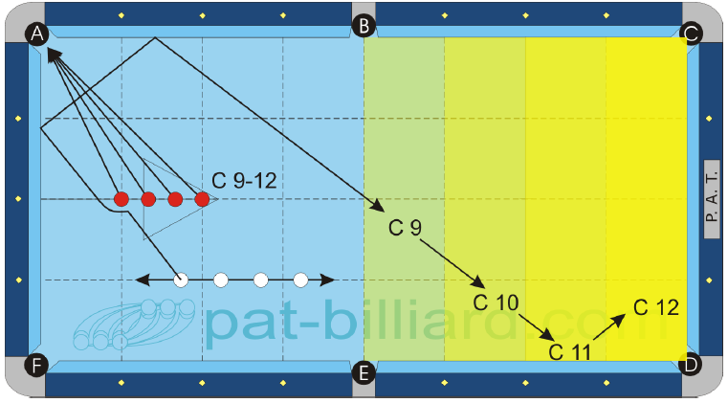 |  |  |  |  |  |  |  |  |  |  | 2c. Efektivnost a ovládání strku (Shot Efficiency and Control) C) Umísti koule 9 až 12 podle diagramu. Každý strk zahraj s bílou kouli v ruce ze zobrazené diamantové čáry. Potápěj koule v číselném pořadí tak, abys bílou kouli přemístil do cílové zóny pomocí krátkého a dlouhého mantinelu podle diagramu. Dokážeš získat všech 12 bodů? Zahraj cvičení třikrát normálně a pětkrát pro přetestování. Průměr x Faktor = skóre %

 |  | B.i.H. | Scratch | Order | Jump | Bank | Kick | Combo | Kiss | Carom | Rail
 |  | No | No | Yes | No | No | No | No | No | No | Yes©

❸ | 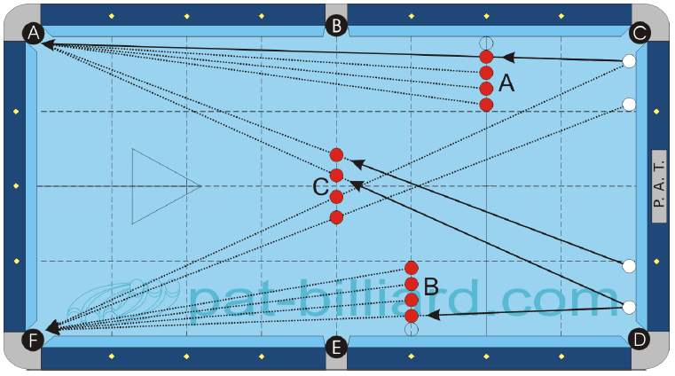 |  |  |  |  |  |  |  |  |  |  | 3. Potápění, dlouhé strky z mantinelu (Shot Making, Long Shots from the Rail) Umísti 12 barevných koulí podle diagramu. Sada A leží na druhém diamantu ve vzdálenosti jedné koule od mantinelu se vzájemným rozestupem půl koule mezi koulemi. Sada B leží na třetím diamantu s podobným nastavením. Umísti sadu C podle diagramu s rozestupem půl koule mezi koulemi. Umísti bílou kouli co nejpřesněji napřímo na barevnou kouli a uspi ji na předním mantinelu. Hraj koule sady A do kapsy A, koule sady B do kapsy F a rozděl koule sady C mezi kapsy A a F. Kolik z 12 koulí dokážeš potopit s jedním strkem na kouli? Zahraj celou sestavu třikrát pro normální test, pětkrát pro přetestování. Průměr x Faktor = Skóre %

 |  | B.i.H. | Scratch | Order | Jump | Bank | Kick | Combo | Kiss | Carom | Rail
 |  | No | No | Yes | No | No | No | No | No | No | Yes

❹ | 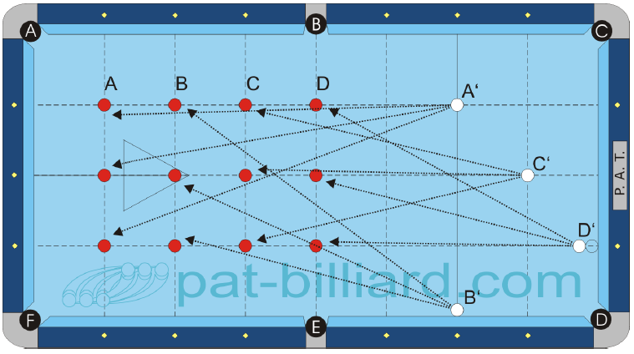 |  |  |  |  |  |  |  |  |  |  | 4. Potápění, dlouhé řezané strky (Shot Making, Long Cut Shots) Umísti tři barevné koule podél první diamantové čáry do pozice A. Zahraj je v libovolném pořadí z pozice A‘ pro bílou kouli. Zopakuj tuto proceduru pro koule v pozici B, C a D. Všechny barevné koule musí skončit v kapsách A a F. Potopení bílé koule není dovoleno a bílá koule nesmí zasáhnout žádnou další barevnou kouli. Body za takové strky se nezapočítávají. Zahraj tuto sestavu třikrát jako normální test nebo pětkrát pro přetestování. Kolik z 12 možných koulí získáš v průměru? Průměr x Faktor = Skóre %

 |  | B.i.H. | Scratch | Order | Jump | Bank | Kick | Combo | Kiss | Carom | Rail
 |  | No | No | A-D | No | No | No | No | No | No | Yes

❺a | 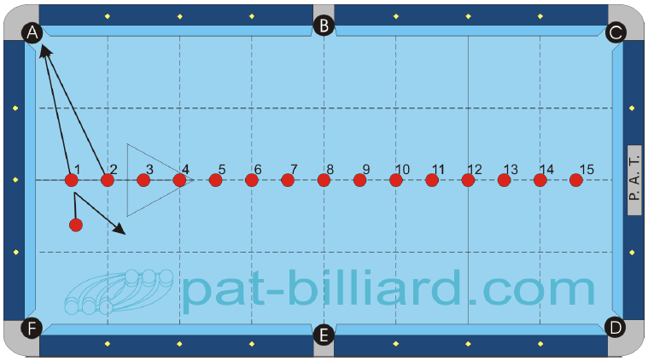 |  |  |  |  |  |  |  |  |  |  | 5a. Poziční hra na malém prostoru (Small Area Position Play) A) Umísti 15 barevných koulí podle diagramu podél dlouhé středové čáry se vzdáleností půl diamantu mezi koulemi. Začni s koulí v ruce a hraj barevné koule buď ve vzestupném nebo v sestupném pořadí. Povolené jsou pouze kapsy A, B a Ca zásah jiných barevných koulí není povolen. Zahraj celou sestavu třikrát pro normální test a pětkrát pro přetestování.

 |  | B.i.H. | Scratch | Order | Jump | Bank | Kick | Combo | Kiss | Carom | Rail
 |  | Yes | No | Yes | No | No | Yes | No | No | No | Yes

❺b | 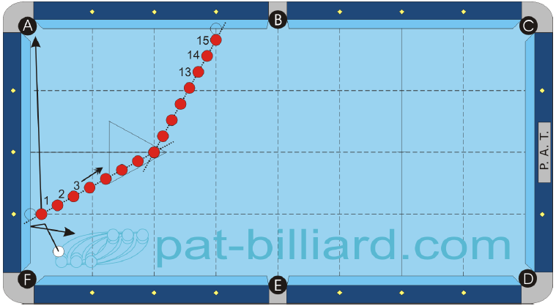 |  |  |  |  |  |  |  |  |  |  | 5b. Poziční hra na malém prostoru (Small Area Position Play) B) Podobné jako A. Koule 8 se umístí na zadní bod a koule 1 a 15 budou na třetím diamantu ve vzdálenosti půl koule od mantinelu. Zbytek koulí se rozmístí rovnoměrně po přímce. Povolená je pouze kapsa A. Zahraj celou sestavu třikrát pro normální test a pětkrát pro přetestování.

 |  | B.i.H. | Scratch | Order | Jump | Bank | Kick | Combo | Kiss | Carom | Rail
 |  | Yes | No | Yes | No | No | Yes | No | No | No | Yes

❻a | 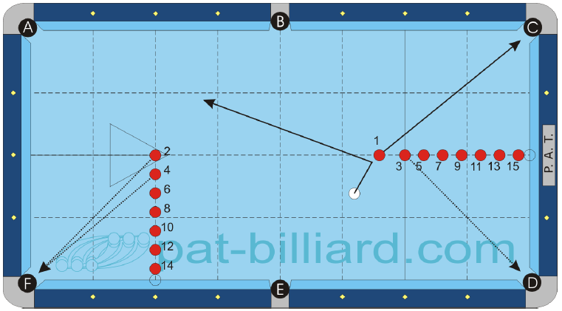 |  |  |  |  |  |  |  |  |  |  | 6a. Poziční hra na velkém prostoru (Large Area Position Play) A) Umísti 15 barevných koulí podle diagramu. Koule 2 a 3 jsou na předním a zadním bodu. Koule 14 a 15 leží na půl koule od mantinelu. Začni s bílou koulí v ruce a hraj koule v pořadí. Pro koule s lichými čísly jsou určeny kapsy C a D, sudé koule patří do kapsy F Zahraj sestavu třikrát během testu. Dokážeš uhrát všech 15 koulí? Průměr x Faktor = Skóre %

 |  | B.i.H. | Scratch | Order | Jump | Bank | Kick | Combo | Kiss | Carom | Rail
 |  | Yes | No | Yes | Yes | No | Yes | No | No | No | Yes

❻b | 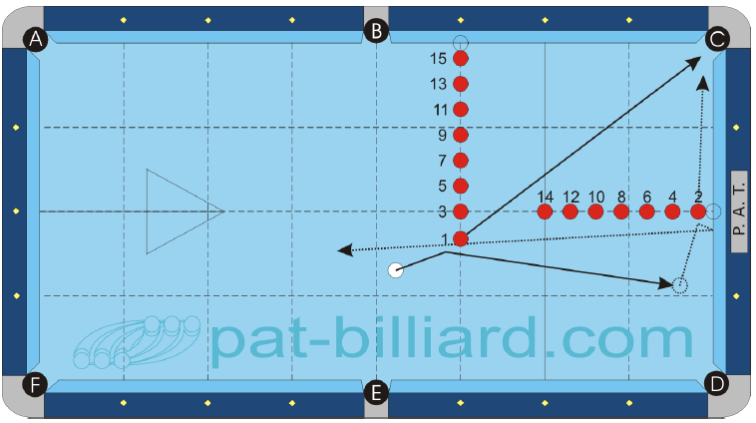 |  |  |  |  |  |  |  |  |  |  | 6b. Poziční hra na velkém prostoru (Large Area Position Play) B) Podobně jako A. Umísti kouli 14 na přední bod a kouli 3 jeden diamant před ni. Koule 2 a 15 leží půl koule od mantinelu. Začni s bílou koulí v ruce a hraj koule v pořadí výhradně do kapsy Toto cvičení lze zrcadlit také s použitím kapsy D. Zahraj sestavu třikrát během testu. Dokážeš uhrát všech 15 koulí? Průměr x Faktor = Skóre %

 |  | B.i.H. | Scratch | Order | Jump | Bank | Kick | Combo | Kiss | Carom | Rail
 |  | Yes | No | Yes | Yes | No | Yes | No | No | No | Yes

❼ | 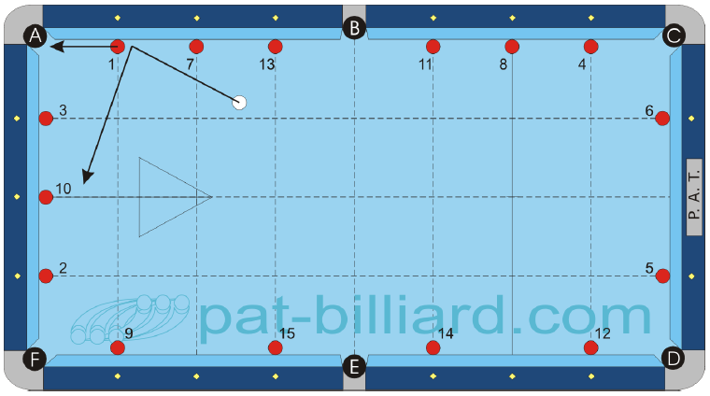 |  |  |  |  |  |  |  |  |  |  | 7. Situace s koulemi na mantinelu (Frozen Rail Situations) Umísti všech 15 barevných koulí, uspaných podle diagramu na mantinelech proti diamantům. Začni s bílou koulí v ruce a pokračuj ve hře v číselném pořadí. Všechny rohové kapsy jsou povolené. Potopení bílé koule ani zásah jiných koulí nejsou povoleny. Zahraj tuto sestavu třikrát pro normální test nebo desetkrát pro přetestování. Průměr x Faktor = Skóre %

 |  | B.i.H. | Scratch | Order | Jump | Bank | Kick | Combo | Kiss | Carom | Rail
 |  | Yes | No | Yes | Yes | No | Yes | No | No | No | Yes

❽ | 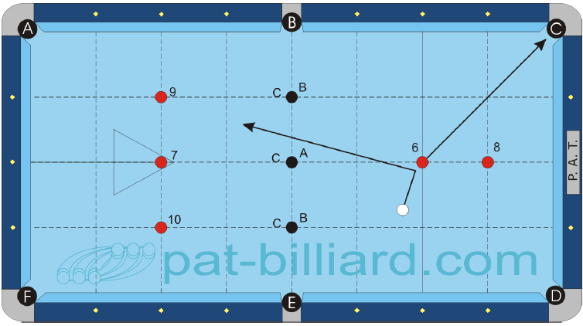 |  |  |  |  |  |  |  |  |  |  | 8. Poziční hra na vekém prostoru s překážkami (Large Area Position Play, Continuous with Obstacles) Umísti koule 6 až 10 podle diagramu na křížení diamantových čar. Během každého náběhu budeš také umisťovat označené překážející koule. Začni s bílou koulí v ruce a hraj koule v číselném pořadí. Při odehrání koule 10 se pokus o přihrávku na místo po kouli 6. Po potopení koule 10 umísti všech pět koulí na původní místa. Tak se dá hrát neomezeně dlouho, ale pro test je maximem 15 bodů. V průběhu prvního náběhu umísti překážející kouli A. V průběhu druhého náběhu umísti dvě překážející koule B. V průběhu třetího náběhu umísti tři překážející koule C. Střet jiných barevných koulí s překážejícími koulemi není dovolen. Zahraj sestavu třikrát pro test nebo desetkrát pro přetestování. Kolik koulí z možných 15 dokážeš v průměru zahrát? Průměr x Faktor = Skóre %

 |  | B.i.H. | Scratch | Order | Jump | Bank | Kick | Combo | Kiss | Carom | Rail
 |  | Yes | No | Yes | Yes | No | Yes | No | No | No | Yes

❾ | 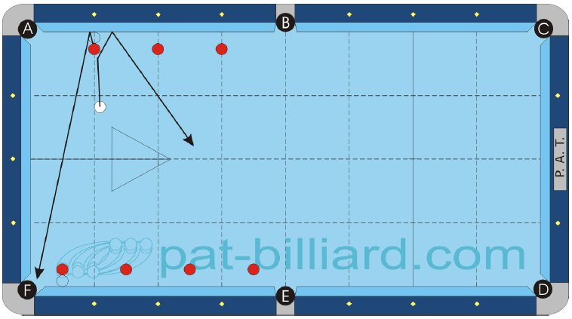 |  |  |  |  |  |  |  |  |  |  | 9. Véčka (Bank Shots) Umísti libovolných 7 barevných koulí podle diagramu na diamantových, případně půldiamantových pozicích. Všechny koule leží ve vzdálenosti jedné koule od mantinelu. Začni s bílou koulí v ruce a hraj koule v libovolné pořadí. Všechny strky musí mít hrané véčkem a musí být hlášené. Všechny kapsy jsou povolené. Pokračuješ vždy z místa, kde leží bílá koule po předchozím strku. Potopení bílé ani zásah jiné barevné koule není dovolený. Zahraj sestavu třikrát pro test nebo desetkrát pro přetestování. Dokážeš potopit všech 7 véček? Průměr x Faktor = Skóre %

 |  | B.i.H. | Scratch | Order | Jump | Bank | Kick | Combo | Kiss | Carom | Rail
 |  | Yes | No | No | No | Yes | No | No | No | No | Yes

❿ | 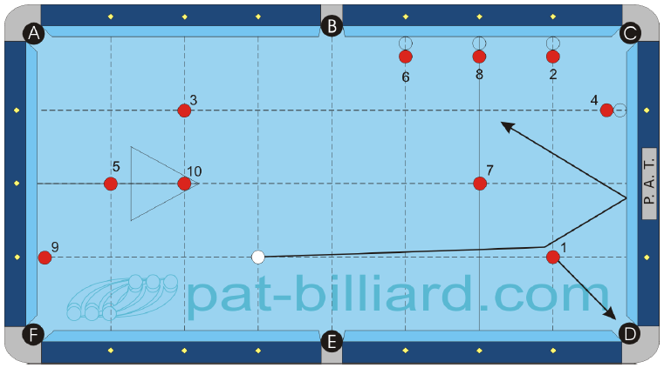 |  |  |  |  |  |  |  |  |  |  | 10. Desítková situace (10-Ball Game Situation) Umísti barevné koule 1 až 10 podle diagramu. Koule 7, 1, 5, 10 a 3 by měly být na křížení diamantových čar. Koule 9 by měla ležet na mantinelu. Koule 6, 8, 2 a 4 leží jednu kouli od mantinelu. Začni s bílou koulí v naznačené pozici a hraj podle řádných pravidel WPA pro desítku. Zahraj sestavu třikrát pro test nebo desetkrát pro přetestování. Každý náběh začíná od začátku. Kolik z 10 možných koulí dokážeš odehrát v průměru? Průměr x Faktor = Skóre %

 |  | B.i.H. | Scratch | Order | Jump | Bank | Kick | Combo | Kiss | Carom | Rail
 |  | No | No | Yes | Yes | Yes | Yes | Yes | Yes | Yes | Yes

